상품제안서
USB C타입 6in1 4K HDMI 맥북 노트북 멀티허브 | 상품코드: F32441

 |  |  |  |  |  |  | 02-412-0044 | www.easy1.co.kr
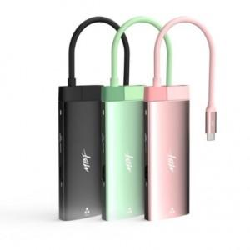

【상세/제작정보】

【인쇄/포장옵션】 | / 포장불가능

【공급단가】 | 수량 | 25~ | 100~ | 300~ | 500~ | 1,000~
*VAT별도 | 단가 | 35,400원 | 34,810원 | 33,920원 | 33,330원 | 32,450원

【상품 URL】 | https://dev.easy1.co.kr:443/src/goods_detail.php?gdno=32441

